Foglio1
INVENTARIO GUARDAROBA (ESEMPIO )

CAPISPALLA |  | MAGLIE |  | MAGLIONI |  | ABITI

Cappotti/Piumini |  | T-shirt + manica lunga |  | Girocollo/V |  | Easy

Impermeabili/Trench |  | Maglie varie medio peso |  | Collo alto |  | Easy/chic

Blazer |  | Bluse leggere |  | Twin set |  | Elegante

Giacche (pelle/bomber/denim) |  | Canotte/sottogiacche |  | Cardigan/aperti

tot | 0 | tot | 0 | tot | 0 | tot | 0

GONNE |  | PANTALONI |  | SCARPE |  | BORSE

Minigonne |  | Leggins |  | Stivali |  | Tote

Al ginocchio |  | Jeans |  | Da giorno |  | Da giorno

Tre quarti |  | Casual/denim |  | Da sera |  | Da sera

Lunghe |  | Eleganti/Formali

tot | 0 | tot | 0 | tot | 0 | tot | 0

 |  |  |  |  |  | Totale guardaroba | 0

INTIMO |  | ACCESSORI |  | Jewelry/Bijoux

Slip/lingerie |  | Sciarpe |  | Collane

Reggiseni/Body |  | Foulard |  | Anelli

Calze/Collant |  | Cappelli |  | Bracciali

Pigiami/Camicie da notte |  | Guanti |  | Spille & Co

Abiti da casa |  | Cinture |  | Orologi
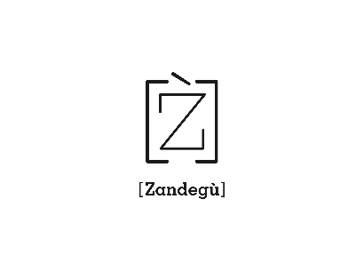

(c) Zandegù

